EJ. PROFORMA E.R
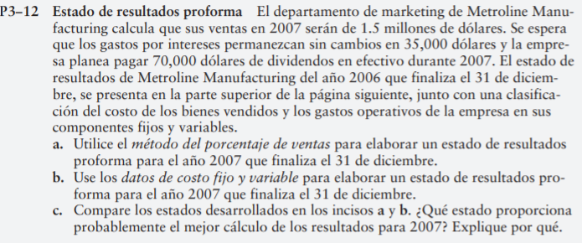
Inciso A (método porcentaje de ventas)
Metroline Manufacturing
Estado de resultados proforma del año 2007
que finaliza el 31 de diciembre
Ingresos por ventas | $1,500,000.00
(-)Costo de los bienes vendidos (0.65*ventas) | -$975,000.00 | Costos de productos vendidos/ ventas = 910,000.00/ 1,400,000.00 = | 0.65
Utilidad bruta | $525,000.00
(-) Gastos operativos (0.086*ventas) | -$129,000.00 | Gastos de operación/ ventas = 120,000.00/ 1,400,000.00 = | 0.086
Utilidad en operación | $396,000.00
(-)Gastos por intereses | -$35,000.00 | SIN CAMBIOS
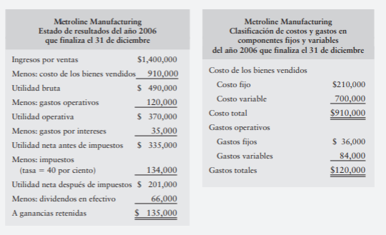
Utilidad antes del ISR | $361,000.00
Impuesto sobre la renta (tasa =40%) | -$144,400.00 | SIN CAMBIOS 40% ISRT
Utilidad neta despues de impuestos | $216,600.00
(-) dividendos en efectivo | -$70,000.00 | REDACCIÓN PAGO DE DIVIDENDOS
Ganancias retenidas | $146,600.00

Inciso B (basado en datos de costos fijos y variables)
Metroline Manufacturing
Clasificación de costos y gastos en componentes fijos y variables
del año 2007 que finaliza el 31 de diciembre
Ventas | $1,500,000.00
Costo de los bienes vendidos
Costo fijo | -$210,000.00 | INFORMACIÓN DE COSTOS 2016
(-) costo variable (0.5*ventas) | -$750,000.00 | Costo variable / ventas = 700,000.00/ 1,400,000.00 = | 0.5
Utilidad bruta | $540,000.00
Gastos Fijos | -$36,000.00
Gastos Variables (0.06*ventas) | -$90,000.00 | Gasto variable/ ventas = 84,000/1,400,000 = | 0.06
Utilidad en operación | $414,000.00
(-) gastos por intereses | -$35,000.00 | SIN CAMBIOS
Utilidad antes del ISR | $379,000.00
(-)Impuesto(tasa = 40%) | -$151,600.00 | SIN CAMBIOS 40% ISRT
Utilidad neta despues de impuestos | $227,400.00
Dividendos en efectivo | -$70,000.00 | REDACCIÓN PAGO DE DIVIDENDOS
Ganancias retenidas | $157,400.00

Inciso C
El estado que proporciona el mejor cálculo de los resultados para le 2007 es siempre el método de Porcentaje de Ventas en función que como se ha visto en el Análisis Vertical de los EF, las ventas son la base para la eficiencia de los demás componentes del Estado de Resultados. Las ganancias retenidas de un Método a otro varían según el comportamiento de las variables proporcionadas y conocidas para cada método, no obstante, ambos métodos si tienen la relación en buscar disminuir sus Costos y Gastos mediante aprobación de Políticas, debiendo las mismas ser siempre motivo de seguimiento. En este ejercicio particular el Estado de Resultados que muestra una mejor ganancia es el basado en el uso y manejo de los Costos y Gastos Fijos y variables.

EJ. PROFORMA B.G.1
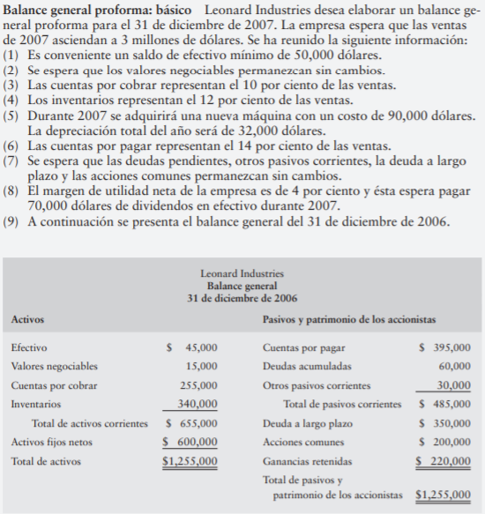
Inciso A (método crítico)
Leonard Industries
Balance General proforma
31 de diciembre de 2007
Activos
Efectivo |  | $50,000.00 | 1
Valores negociables |  | $15,000.00 | 2
Cuentas por cobrar (10% de ventas) |  | $300,000.00 | 3
Inventarios (12% de ventas) |  | $360,000.00 | 4
Activos fijos netos (600,000 + 90,000) | $690,000.00 |  | 5
Depreciaciones | -$32,000.00 | $658,000.00 | 5
Total de activos |  | $1,383,000.00
Cuentas por pagar (14% de ventas) |  | $420,000.00 | 6
Deudas acumuladas |  | $60,000.00 | 7
Otros pasivos corrientes |  | $30,000.00 | 7
Total de pasivos corrientes |  | $510,000.00
Deuda a largo plazo |  | $350,000.00 | 7
Total Pasivos |  | $860,000.00
Acciones comunes |  | $200,000.00 | 7
Ganancias retenidas |  | $270,000.00
Financiamiento externo requerido |  | $53,000.00 |  | POR DIFERENCIA
Total de pasivos y patrimonio de los accionistas |  | $1,383,000.00

Ganancias Retenidas 2007
Ventas * Margen de utilidad = (3,000,000.00*0.04) = |  | $120,000.00 | 8
Dividendos |  | -$70,000.00 | 8
Ganancias retenidas |  | $50,000.00
(+) ganancias retenidas 2006 |  | $220,000.00 |  | GANANCIA RETENIDA AL CIERRE DE 2006
Ganancia Retenida 2007 |  | $270,000.00

Inciso B

Financiamiento
Total de activos |  | $1,383,000.00 |  | (Valor +) = la empresa no genere suficiente financiamiento interno para apoyar su crecimiento de activos proyectados
Total de pasivos y patrimonio de los accionistas |  | $1,330,000.00 |  | (Valor -) = La empresa si genera internamente más financiamiento del necesario para apoyar su crecimiento de activos proyectados
Financiamiento adicional en 2007 |  | $53,000.00

Respuesta
Leonard Industries necesitará $53,000.00 de financiamiento externo para poder cumplir con el crecimiento de activos proyectados

Inciso C
Leonard Industries podrá evitar la situación B al reducir los dividendos o aumentar los pasivos de la empresa.

EJ. PROFORMA B.G.2
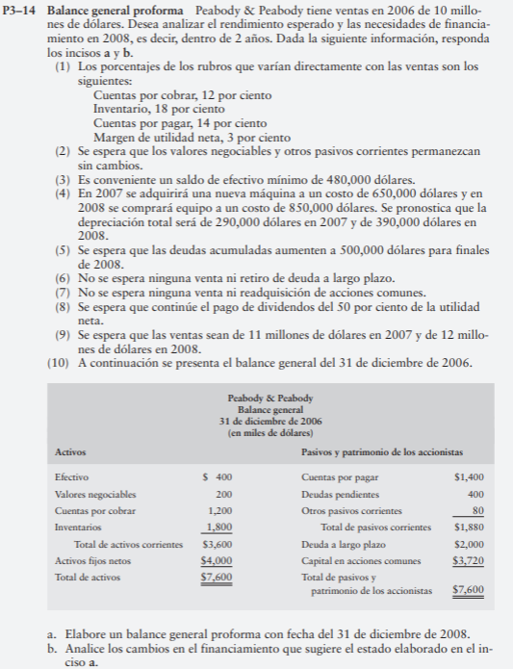
Inciso A | BALANCE GENERAL PROFORMA
Peabody & Peabody
Balance General Proforma en L
Al 31 de diciembre de 2008
Activos |  |  |  |  |  | Calculo de activos fijos netos
Efectivo |  | $480,000.00 | 3 |  |  | 2007 |  | 2008
Valores negociables |  | $200,000.00 | 2 | 4 | ACT FIJO 2006 + COMPRAS | $4,650,000.00 |  | $5,500,000.00
Cuentas por cobrar (12% de ventas) |  | $1,440,000.00 | 1 Y 9 | 4 | ACT FIJO NETO | $4,360,000.00 |  | $5,110,000.00
Inventario (18%) |  | $2,160,000.00 | 1 Y 9
Total de activos corrientes |  | $4,280,000.00
Activos fijos netos |  | $5,110,000.00 | 4
Total de activos |  | $9,390,000.00
Cuentas por pagar (14% de ventas) |  | $1,680,000.00 | 1 Y 9
Deudas PENDIENTES (acumuladas) |  | $500,000.00 | 5 |  |  | Cálculo de Dividendos
Otros pasivos corrientes |  | $80,000.00 | 2 |  |  | 2006 | 2007 | 2008
Total pasivos corrientes |  | $2,260,000.00 |  | 1 | VTAS * 35 MARGEN UTN | $300,000.00 | $330,000.00 | $360,000.00
Deuda a largo plazo |  | $2,000,000.00 | 6 | 8 | Dividendos | $150,000.00 | $165,000.00 | $180,000.00
Financiemiento externo requerido |  | $1,065,000.00
Total pasivos |  | $4,260,000.00 | 7
Capital en acciones comunes |  | $3,720,000.00 |  |  |  |  |  | Ganancias retenidas 2007 | Ganancias retenidas 2008
Ganancias retenidas CIERRE AÑO 2008 |  | $345,000.00
Total pasivos y patrimonio neto |  | $9,390,000.00
 |  |  |  |  | ventas*margen de utilidad |  |  | $330,000.00 | $360,000.00
 |  |  |  |  | Dividendos(50% de Utilidad Neta) |  |  | -$165,000.00 | -$180,000.00
 |  |  |  |  | Ganancias retenidas |  |  | $165,000.00 | $180,000.00
 |  |  |  |  | Saldo Inicial de Ganancias Retenidas |  |  | $0.00 | $165,000.00
 |  |  |  |  | Saldo Final de Ganancias Retenidas |  |  | $165,000.00 | $345,000.00

Inciso B

Financiamiento
Total de activos |  | $9,390,000.00 |  |  | (Valor +) = la empresa no genere suficiente financiamiento interno para apoyar su crecimiento de activos proyectados
Total de pasivos y patrimonio de los accionistas |  | $8,325,000.00 |  |  | (Valor -) = La empresa si genera internamente más financiamiento del necesario para apoyar su crecimiento de activos proyectados
Financiamiento adicional año 2008 |  | $1,065,000.00

Respuesta
La empresa Peabody & Peabody necesitará $1,065,000 de financiamiento externo para poder cumplir con el crecimiento de los acitvos proyectados.

